关系图
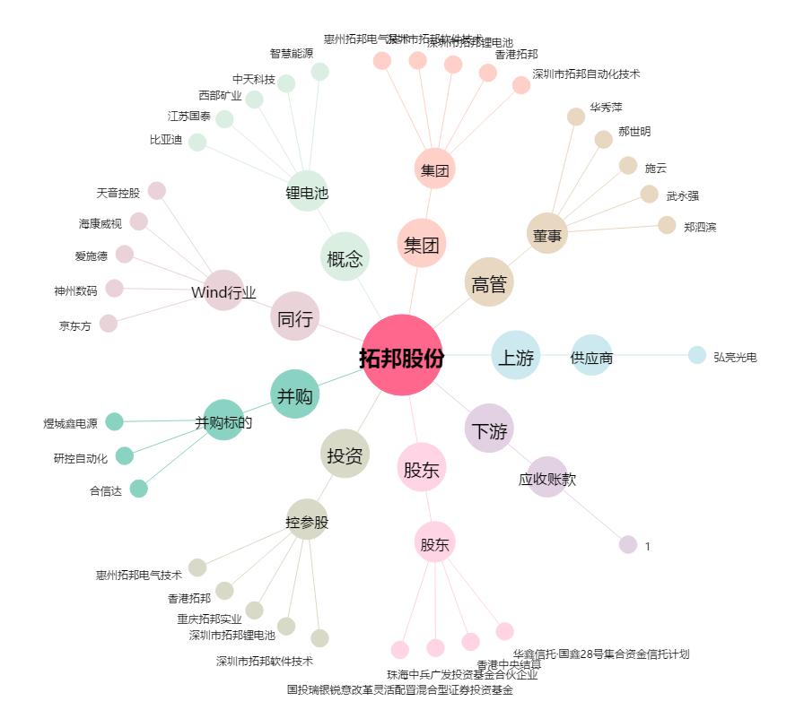
拓邦股份[002139.SZ] - 关系概览图

